关系图
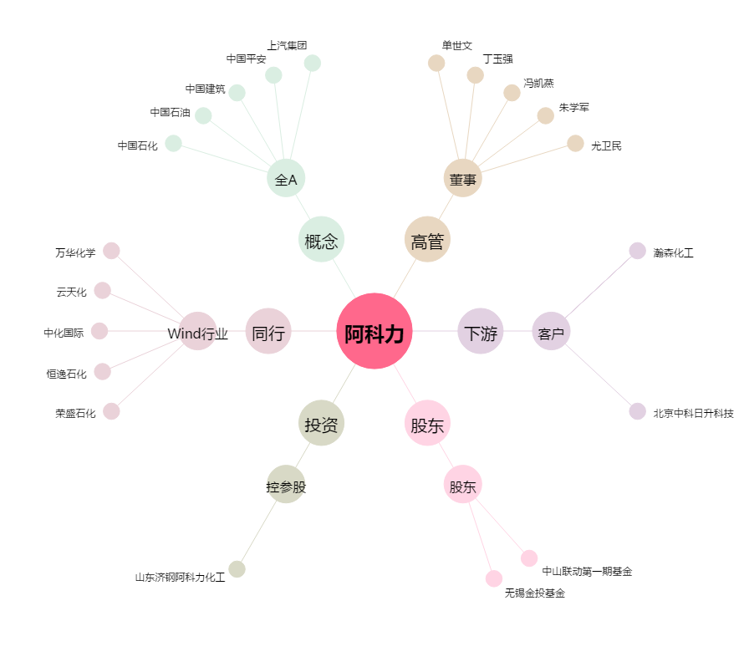
阿科力[603722.SH] - 关系概览图

